Solicitud gráfica
 | Área: | Ciencias Naturales |  |  | Fecha:
 | Grado: | 10
 | Título del tema: | Impulso y momento lineal |  |  | ¿Cuaderno de estudio o recurso? | Recurso
 | Editor: | Diana García |  |  | Motor del recurso | F13

 | Código guión o recurso: | CN_10_06_REC150 | ← Para determinar este código, visite la hoja de Ayuda
 |  |  |  |  | ESPECIFICACIÓN DE ARCHIVOS A ENTREGAR
Núm. | Archivo Shutterstock o ruta en web | Imagen para: | Tipo | Ubicación de la imagen en el recurso F13 | Nombre imagen SMALL | Tamaño imagen SMALL | Nombre imagen ZOOM | Tamaño imagen ZOOM | Descripción | Observaciones
IMG01 | 355084967 | Recurso F13 | Fotografía | Simple | CN_10_06_REC150_IMG01n.jpg | 240 x 375 px | CN_10_06_REC150_IMG01a.jpg | 800 x 460 px | Canicas
IMG02 | Ilustración - Ver video https://www.youtube.com/watch?v=KOG7GHrwMAo | Recurso F13 | Ilustración | Doble | CN_10_06_REC150_IMG02n.jpg | 240 x 185 px | CN_10_06_REC150_IMG02a.jpg | 800 x 460 px | Rampa de canicas sin canicas | 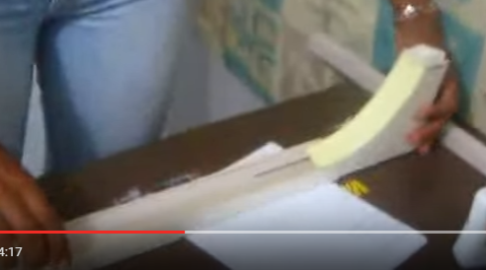 Para realizar esta ilustración, es necesario ver el video del link. La idea es que sólo aparezca el esquema de la rampa, que es la estructura realizada con la cartulina, el cartón paja y los palos de balso que aparecen en el video. Esta imagen solo debe mostrar como debe quedar el montaje de la estructura. Tener en cuenta que se debe evidenciar que la parte plana es como un canal, pues tiene unas pequeñas barreras laterales para que las canicas no se caigan por los lados.
IMG03 | Ilustración - Ver video https://www.youtube.com/watch?v=KOG7GHrwMAo | Recurso F13 | Ilustración | Doble | CN_10_06_REC150_IMG03n.jpg | 240 x 185 px | CN_10_06_REC150_IMG03a.jpg | 800 x 460 px | Rampa de canicas sin canicas | 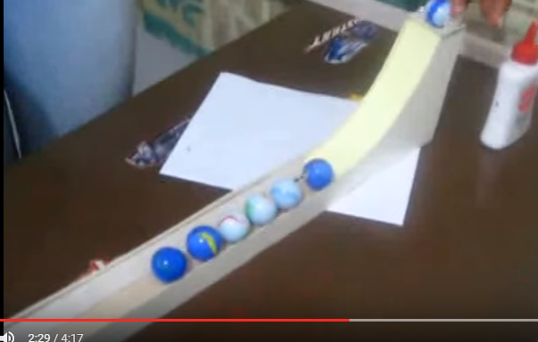 Esta imagen es la misma de arriba, pero difiere en que en esta se muestran las canicas. Una en la parte alta, y las otras en la parte baja, justo donde termina la curva de la rampa y la parte plana.

